SHARP_DOWN_UP_ANALİZ
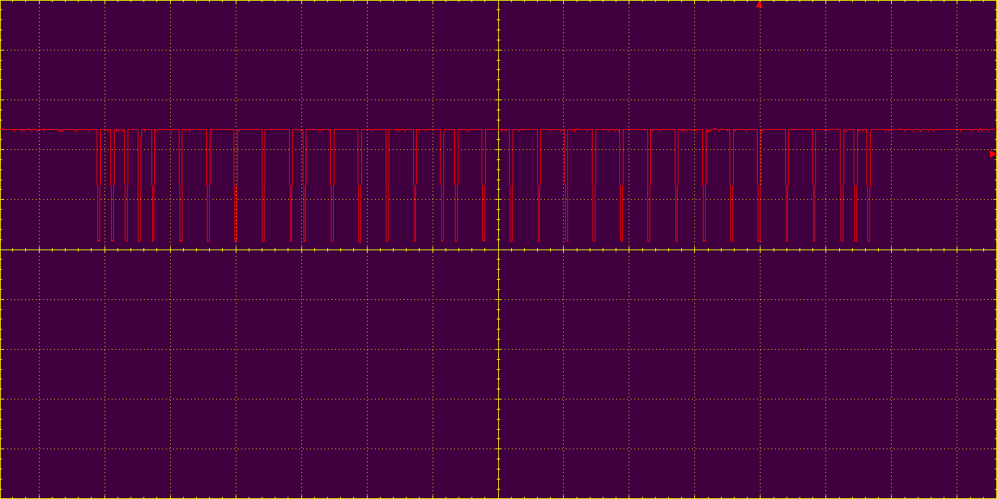
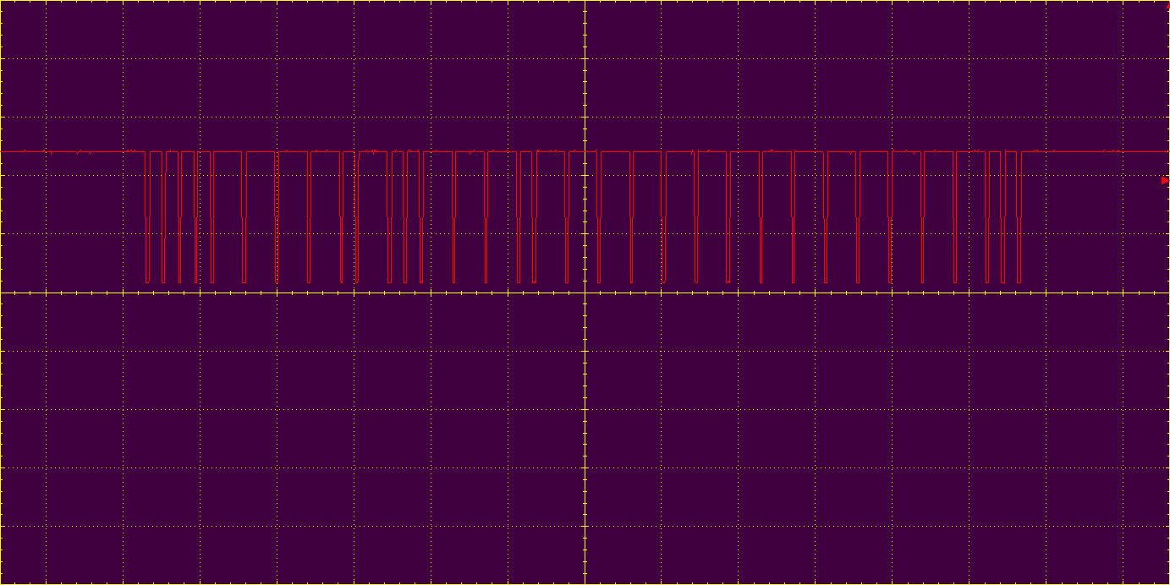
 | DOWN1 | UP1

 |  |  | Baştaki 3 adet 0 start palsi gibi kullanılmış.

 |  |  |  | adres | komut
00001111101111101111111111111100 |  |  | DOWN1 | 30 | 125
 |  |  | 00001111101111101111111111111100 |  |  | 1. resim
00010000010000010000000000000011 |  |  | UP1
2. resim |  |  | 00001111010011101111111111111100 |  |  | 1. resim
 |  |  |  | 30 | 114

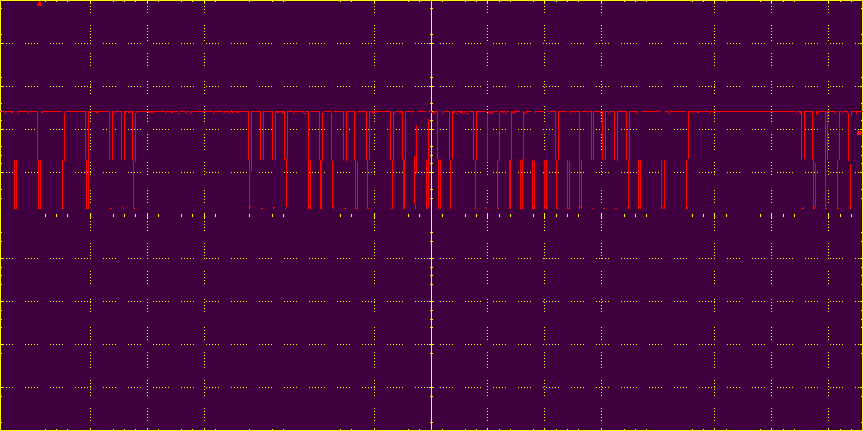
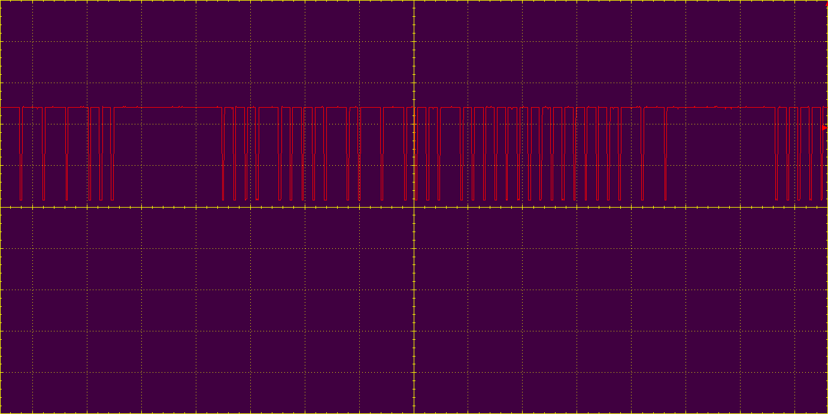
 | down2 | UP2 | 00010000101100010000000000000011 |  |  | 2. resim
 |  |  | 1. resmin tersi

 |  |  | 00010000101100010000000000000011 |  |  | 2. resim

00010000010000010000000000000011

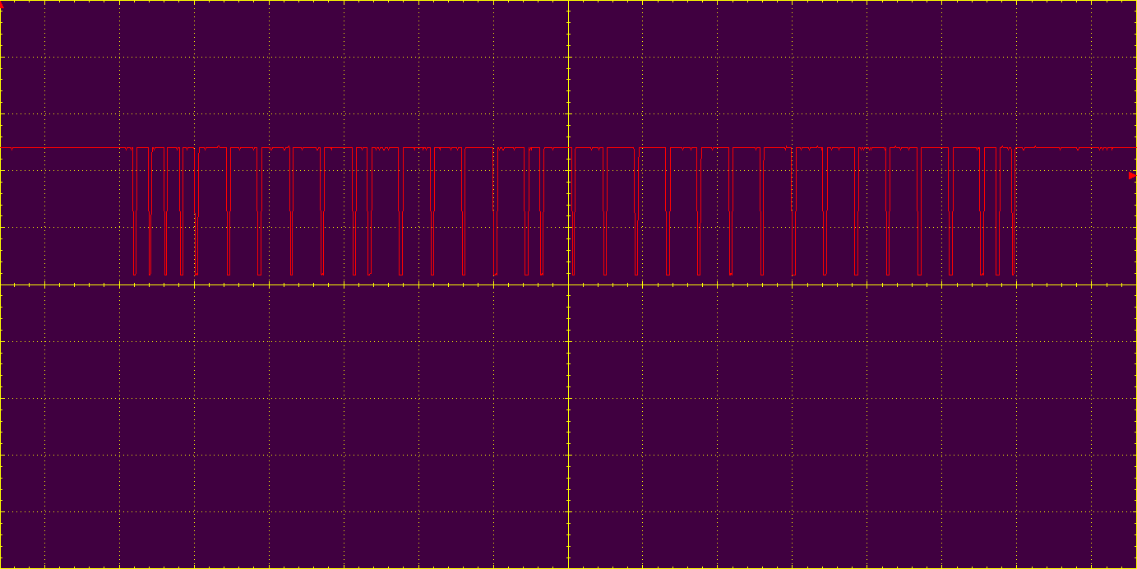
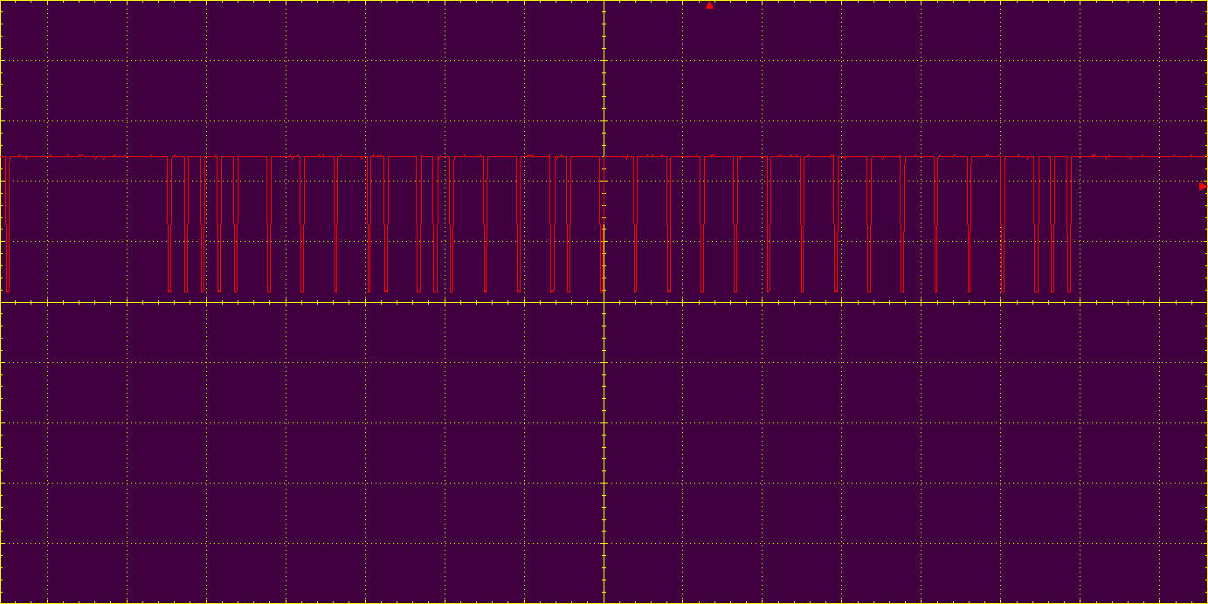
 | down3 | UP3

 |  |  | 00001111010011101111111111111100
 |  |  | 1. resim ile aynı

00001111101111101111111111111100

